Sheet1
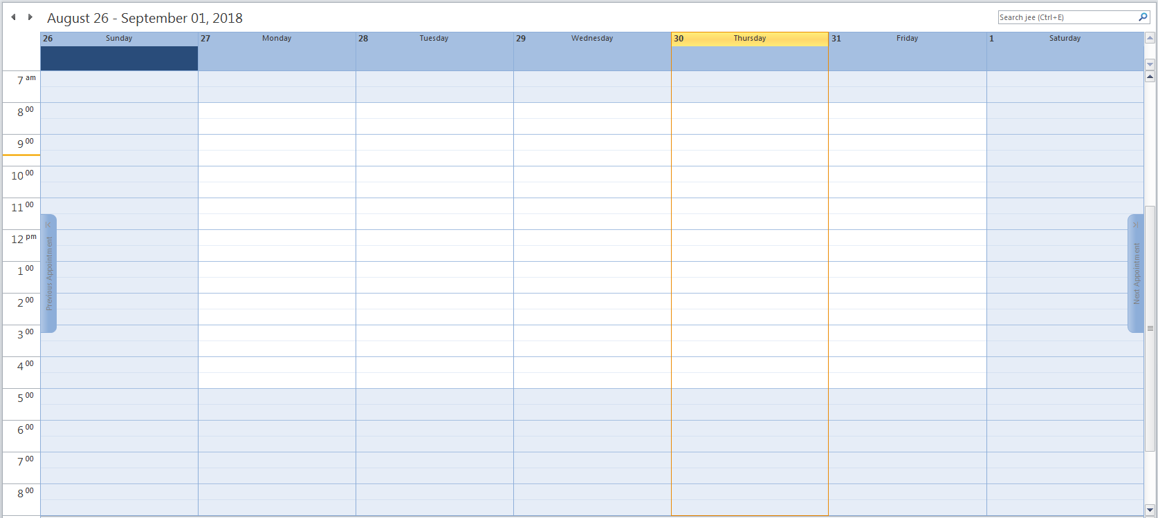
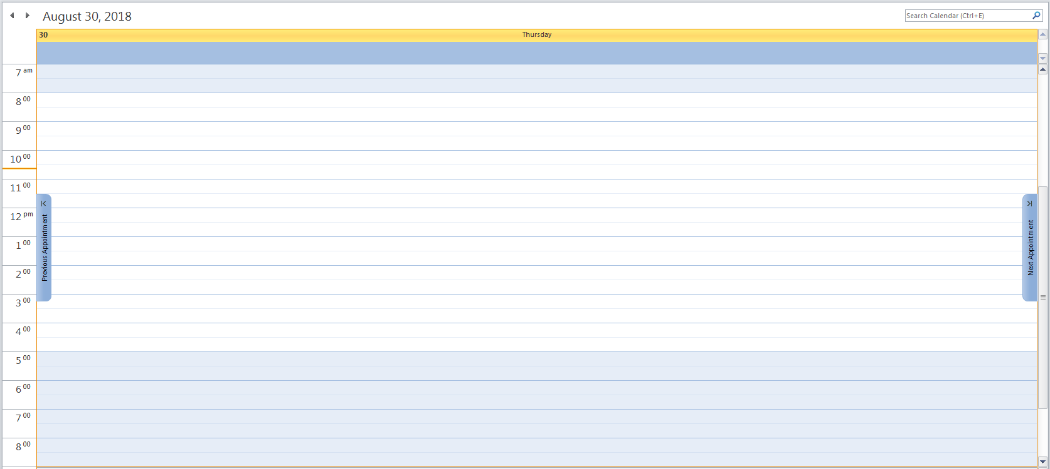
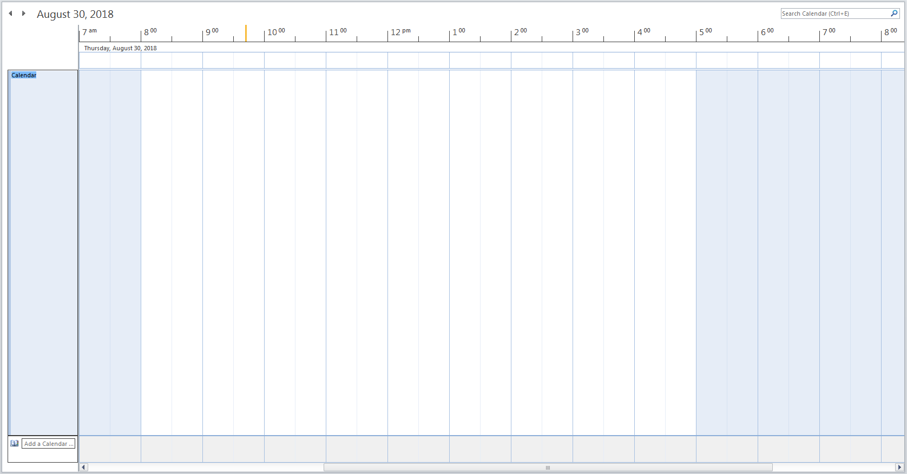
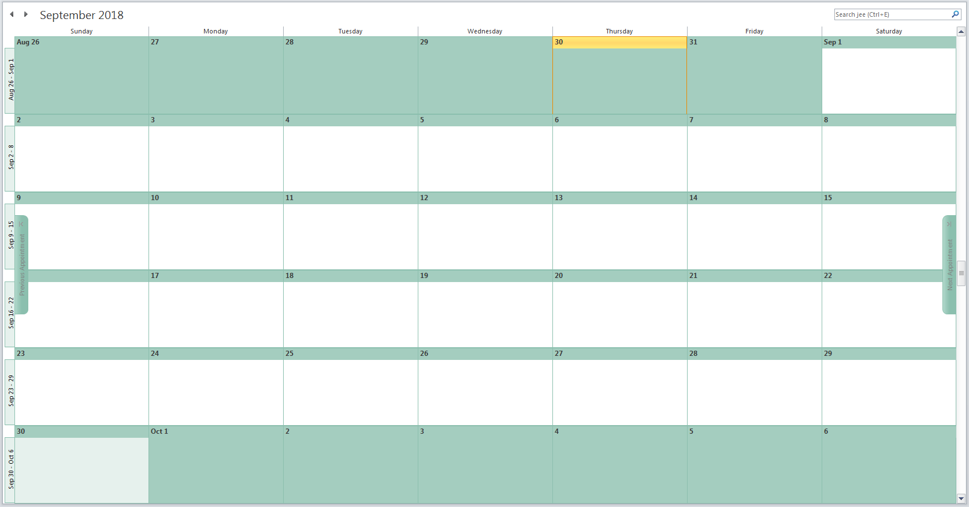
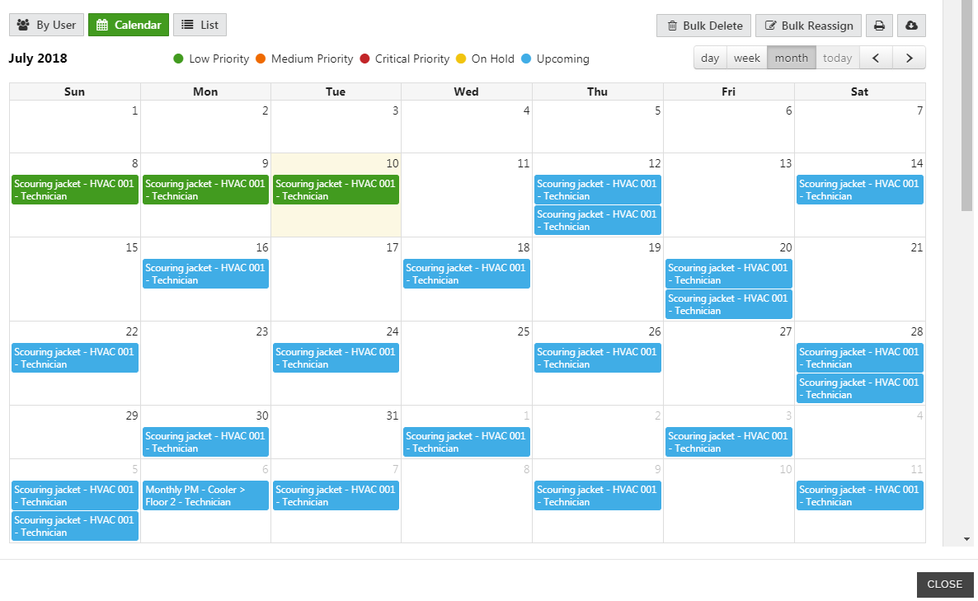
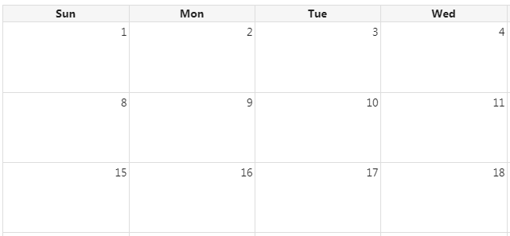

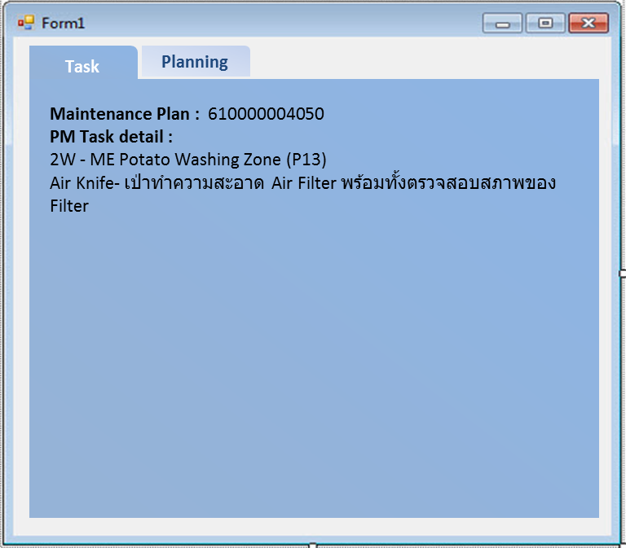
Overdue
Completed
Not Started


2W - ME Potato Washing Zone (P13)
Air Knife- เป่าทำความสะอาด Air Filter พร้อมทั้งตรวจสอบสภาพของ Filter

 |  |  | Today
 |  |  | CRTD
 |  |  | REL
 |  |  | TECO
 |  |  | CLSD

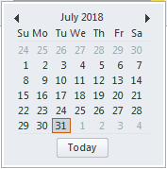
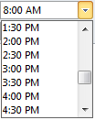
Planning
Task
Plan Work Center2 :
Plan Work Center3 :
Plan Work Center4 :
Plan Work Center5 :
Plan Work Center6 :
Comment
Plan Time : - :
Close WO
Plan Work Center1 :
 |  |  |  | สามารถ Assign วันที่ข้ามเดือนได้ และเพิ่มวันที่ที่ plan ได้
 |  |  |  |  | เวลาให้นาทีทุกๆ 15 นาที
 |  |  |  |  | หน้าจอตอนปิดงานก่อน save ให้เฉพาะคนที่มี authorize ปิดงานเท่านั้น | หน้าจอดู result การปิดงาน (display)
Planning
Task
Close WO
Actual Work center
1. PRO016 Yuttakan Karvichar
2. PRO013 Ratchanon Nonthatham
3. PRO015 Jassadapong Doungkaew
4. PRO019 Kritsada Rangsitwatana
Actual time
2.5 H
2.5 H
2.5 H
2.5 H
Start date
31.07.2018
31.07.2018
31.07.2018
31.07.2018
Finished date
31.07.2018
31.07.2018
31.07.2018
31.07.2018
Start Time
9:00 AM
9:00 AM
9:00 AM
9:00 AM
Finished Time
11:00 AM
11:00 AM
11:00 AM
11:00 AM

เพิ่ม icon เมื่อ WO ของ ใน application ปิดแล้วแต่ใน SAP ยังไม่ update
Cost ของ spare part ??? ใน WO
กำหนดรูปแบบหน้าจอของ planer และ viewver เมื่อกด tap Task,planing และ close WO
เพิ่ม Priority ของงานในตอน Assign (เร่งด่วนมาก,ปานกลาง,ไม่เร่งด่วน,AIB,Food safety,EHS)
เพิ่ม Planning time
ขยาย scope ให้ครอบคลุมงาน CM และ Break down ด้วย
แผนสามารถเลือกดู By line/status/By work center/By work order type ที่ Assign งานแล้ว ได้

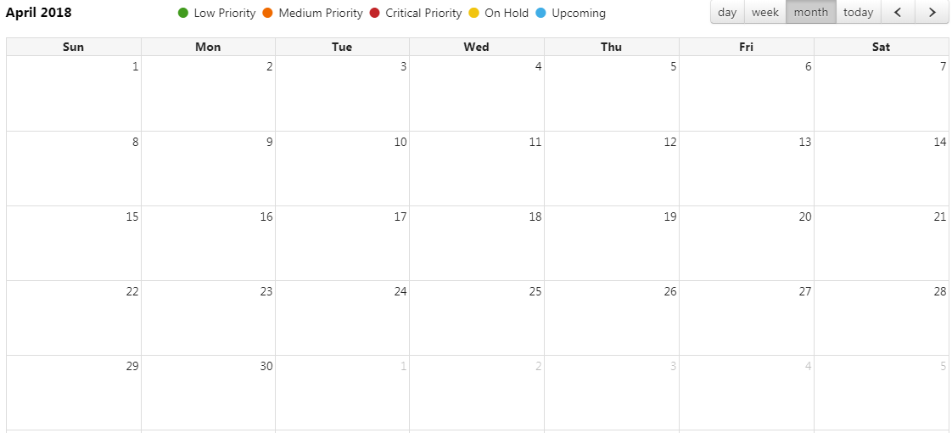
Reason Code
Comment :

 |  |  |  |  |  |  | Actual Work center | Actual time | Start date | Finish date
 |  |  |  |  |  |  | 1. PRO016 Yuttakan Karvichar | 2.5 H | 31.07.2018 | 31.07.2018
 |  |  |  |  |  |  | 2. PRO013 Ratchanon Nonthatham | 2.5 H | 31.07.2018 | 31.07.2018
 |  |  |  |  |  |  | 3. PRO015 Jassadapong Doungkaew | 2.5 H | 31.07.2018 | 31.07.2018
 |  |  |  |  |  |  | 4. PRO019 Kritsada Rangsitwatana | 2.5 H | 31.07.2018 | 31.07.2018

Reason Code
Comment :
01 รออะไหล่
02 แรงงานไม่พอ
03 มีการผลิต
04 ไม่สามารถหยุดเครื่องได้
05 อื่นๆ

PRO008
นาย C
PRO006
นาย A
PRO007
นาย B
PRO008
นาย C

WO 4919030
Mntplan 342257
1W - ME Flavoring Zone (P17)
610000004050
2W - ME Potato Washing Zone (P13)
WO 4915448
Mntplan 610000004031
2W - ME Peeler & Slicer zone (P12)
WO 4918129
Mntplan 347637
1W- ME Peeler & Slicer Zone (P12)
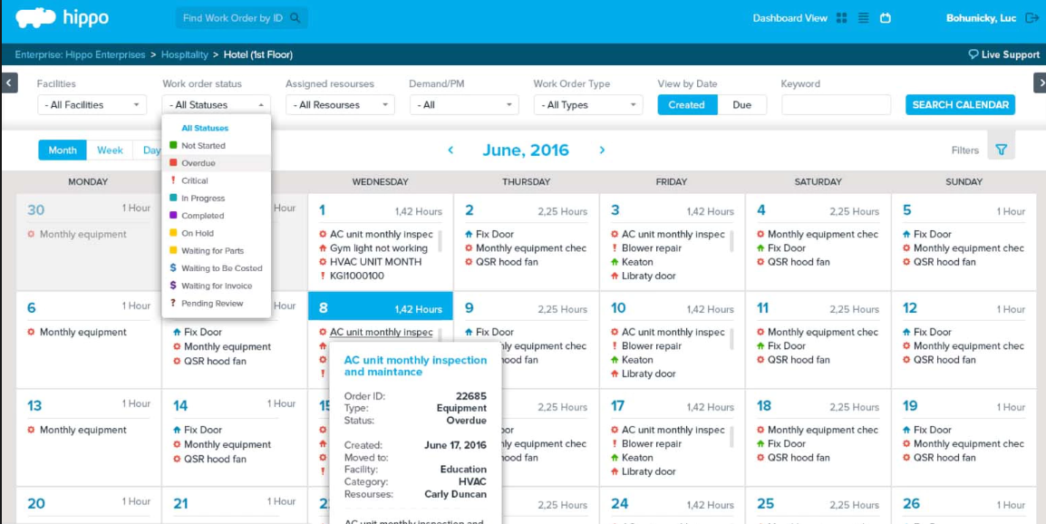

WO 4920805
Mntplan 610000004068
1W- ME Fryer Zone (P15)
610000004080
1M- ME Monitoring Zone (P16)
WO 4916200
Mntplan 610000004021
1M - ME Potato Loading Zone (P10)

WO 4922718
Mntplan 342257
1W - ME Flavoring Zone (P17)
WO 4922750
Mntplan 610000004031
2W - ME Peeler & Slicer zone (P12)

เร่งด่วนมาก
WO 4922685
Mntplan 610000004068
1W- ME Fryer Zone (P15)
610000004031
2W - ME Peeler & Slicer zone (P12)

Functional Location
Day
Week
Month
< July 2018 >
1 Hour
0.5 Hour
0 Hour
1 Hour
0 Hour
0.5 Hour
0 Hour
1 Hour
0.5 Hour
0 Hour
0 Hour
0 Hour
0.42 Hour
0 Hour
2.5 Hours
4 Hours
1 Hour
1 Hour
1 Hour
1 Hour
0 Hour
1 Hour
0 Hour
1 Hour
1 Hour
1 Hour
0.42 Hour
0 Hour
Work Order 4922718
Type ZB02
Status TECO
Resources Yuttakan K.
Functonal Desc. PC50MZ
Plan date 12 Apr 2018
Moved to -
Reason -
1W-ME Fryer zone (P13)
- All Locations
Work Order Status
- All Statuses
Assigned Resources
- All resources
Work Order type
- All types
Priority
- All types

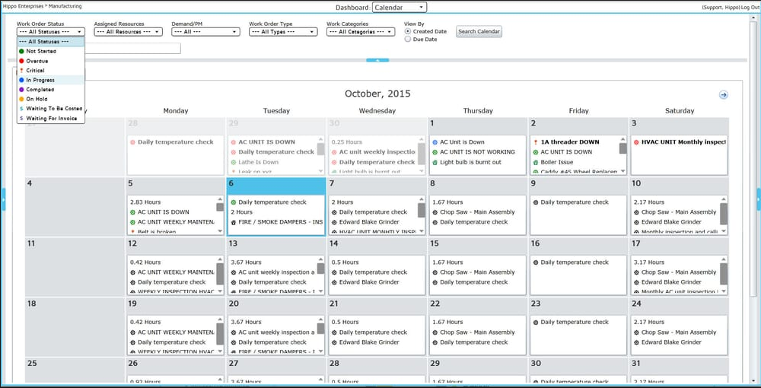

Overdue
Completed
Up Coming
In progress

 | Reason code
 | 01 | รออะไหล่
 | 02 | แรงงานไม่พอ
 | 03 | มีการผลิต
 | 04 | ไม่สามารถหยุดเครื่องได้
 | 05 | อื่นๆ

Functional Location
Day
Week
Month
< July 2018 >
1 Hour
0.5 Hour
0 Hour
1 Hour
0 Hour
0.5 Hour
0 Hour
1 Hour
0.5 Hour
0 Hour
0 Hour
0 Hour
0.42 Hour
0 Hour
2.5 Hours
4 Hours
1 Hour
1 Hour
1 Hour
1 Hour
0 Hour
1 Hour
0 Hour
1 Hour
1 Hour
1 Hour
0.42 Hour
0 Hour
- All Locations
Work Order Status
- All Statuses
Assigned Resources
- All resources
Work Order type
- All types
Priority
- All types
Reason Code
Comment :
01 รออะไหล่
02 แรงงานไม่พอ
03 มีการผลิต
04 ไม่สามารถหยุดเครื่องได้
05 อื่นๆ
Functional Location
Day
Week
Month
< July 2018 >
1 Hour
0.5 Hour
0 Hour
1 Hour
0 Hour
0.5 Hour
0 Hour
1 Hour
0.5 Hour
0 Hour
0 Hour
0 Hour
0.42 Hour
0 Hour
2.5 Hours
4 Hours
1 Hour
1 Hour
1 Hour
1 Hour
0 Hour
1 Hour
0 Hour
1 Hour
1 Hour
1 Hour
0.42 Hour
0 Hour
- All Locations
Work Order Status
- All Statuses
Assigned Resources
- All resources
Work Order type
- All types
Priority
- All types

Work Order 4999999
Type ZB02
Status CRTD
Resources Yuttakan K.
Functonal Desc. PC50MZ
Plan date 03 Jul 2018
Moved to 27 Jul 2018
Reason 04 ไม่สามารถหยุด
เครื่องได้
1W - ME Peeler & Slicer Zone (P12)

Functional Location
Day
Week
Month
< July 2018 >
1 Hour
0.5 Hour
0 Hour
1 Hour
0 Hour
0.5 Hour
0 Hour
1 Hour

